2021_data
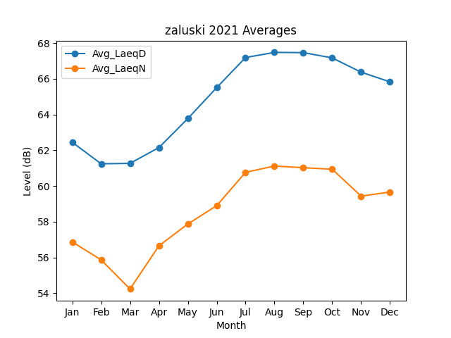
Month | Avg_LaeqD | Avg_LaeqN
1 | 62.446343809 | 56.873499036
2 | 61.241999574 | 55.869504479
3 | 61.268361644 | 54.240140731
4 | 62.150880083 | 56.651702193
5 | 63.772919718 | 57.875539718
6 | 65.504789938 | 58.900310508
7 | 67.188211594 | 60.766266571
8 | 67.475097129 | 61.119466506
9 | 67.462357776 | 61.025054249
10 | 67.166493852 | 60.939010524
11 | 66.368751983 | 59.43394041
12 | 65.826579928 | 59.666601976

